記入例_部分払請求書１
契約金相当額計算書総括表

契約金相当額（税抜）は、原則として、業務開始から「部分業務」の完了（検査合格）までに発生したと想定される以下の費目が積算対象となります。なお、先行する部分払がある場合は、先行する直近の契約金相当額（税抜）を控除することになります。 １．既に従事が完了した業務従事人月に対する「報酬」 ２．「直接経費」のうち、以下の費目 ・旅費（航空賃）のうち、既に渡航が完了したもの（契約単価×渡航回数） ・旅費（その他）のうち、部分業務完了時までの日当・宿泊料 ・一般業務費のうち、既に納入と支払が完了したもの ・機材費のうち、既に納入と支払が完了したもの ・再委託費のうち、既に業務と支払が完了したもの ・現地一時隔離関連費（直接人件費相当額の待機費用）のうち、既に渡航が完了したもの 上記費目のみでは、業務の進捗等の実態を表さない場合については、他の費目を含めて契約金相当額を算定することを検討しますので、申し出てください。

調達管理番号：
案件名：

【契約金相当額（税抜）】

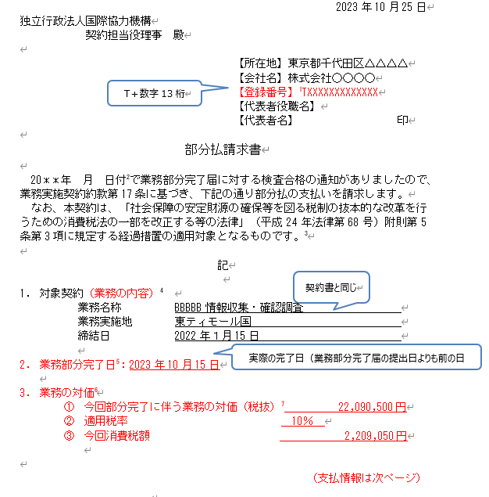
１．報酬 | 24,545,000 円
２．直接経費 | 円
（１）旅費（航空賃） | 円
（２）旅費（その他） | 円
（３）一般業務費 | 円
（４）機材費 | 円
（５）再委託費 | 円
（６）現地一時隔離関連費 （直接人件費相当額の待機費用） | 円
（７）●●●● | 円

合 計 | 24,545,000 円

【部分払金額計算】

 | 定義（計算式） | 金 額
契約金相当額（消費税抜き） | （Ａ）契約金相当額（税抜） | 24,545,000 円
 | （Ｂ）先行する直近の部分払い時の「契約金相当額（税抜）」 | 円
 | （Ｃ）今回部分払の「契約金相当額（税抜）」＝（Ａ）－（Ｂ） | 24,545,000 円
部分完了に伴う業務の対価（消費税抜き） | ‘＝（Ｃ）×（９／１０) | 22,090,500 円
部分払金額（消費税抜き） | （Ｄ）＝（Ｃ）×（９／１０－前払金額／契約金額（税抜）） | 13,934,618 円

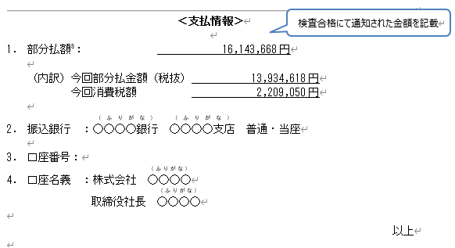
消費税額 | （Ｅ）＝（Ｃ）×（９／１０）× １０％ | 2,209,050 円

（参考）
契約金額（消費税込み） | 60,034,700 円
契約金額（消費税抜き） | 54,577,000 円
前払金額 | 18,135,000 円

注１）黄色ハイライトを入力して下さい。 注２）消費税は業務部分完了の金額に対して算出します。 注３）部分払請求書に記載する業務の対価は「部分完了に伴う業務の対価及び消費税額」となります（不課税契約は対象外）。 注４）部分払請求書（支払情報）に記載する部分払額は「部分払金額+消費税額の合計」となります。 注５）「旅費（航空賃）」、「旅費（その他）」、「一般業務費」、「機材費」、及び「再委託費」以外の直接経費を「契約金相当額」として計上する場合は、その内訳を記述（又は別添）してください。また、計上に当たっては、事前に監督職員の了解をとってください。
【参考】 調達情報ウェブサイト＞調達ガイドライン、様式＞コンサルタント等契約 関連ガイドライン／個別制度の解説＞コンサルタント等契約における支払の請求について
https://www.jica.go.jp/announce/manual/guideline/consultant/payment.html

記入例_部分払請求書2
契約金相当額計算書総括表

契約金相当額（税抜）は、原則として、業務開始から「部分業務」の完了（検査合格）までに発生したと想定される以下の費目が積算対象となります。なお、先行する部分払がある場合は、先行する直近の契約金相当額（税抜）を控除することになります。 １．既に従事が完了した業務従事人月に対する「報酬」 ２．「直接経費」のうち、以下の費目 ・旅費（航空賃）のうち、既に渡航が完了したもの（契約単価×渡航回数） ・旅費（その他）のうち、部分業務完了時までの日当・宿泊料 ・一般業務費のうち、既に納入と支払が完了したもの ・機材費のうち、既に納入と支払が完了したもの ・再委託費のうち、既に業務と支払が完了したもの ・現地一時隔離関連費（直接人件費相当額の待機費用）のうち、既に渡航が完了したもの 上記費目のみでは、業務の進捗等の実態を表さない場合については、他の費目を含めて契約金相当額を算定することを検討しますので、申し出てください。

調達管理番号：
案件名：

【契約金相当額（税抜）】
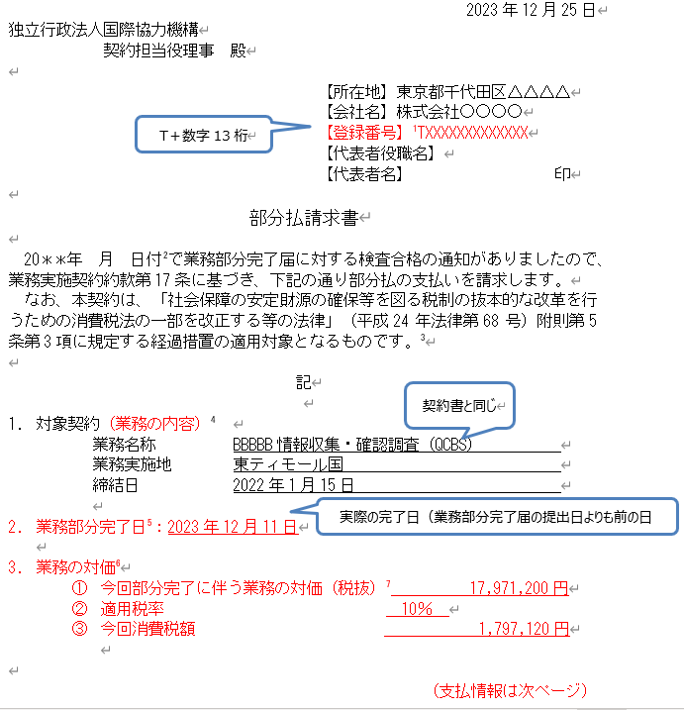
１．報酬 | 44,513,000 円
２．直接経費 | 円
（１）旅費（航空賃） | 円
（２）旅費（その他） | 円
（３）一般業務費 | 円
（４）機材費 | 円
（５）再委託費 | 円
（６）現地一時隔離関連費 （直接人件費相当額の待機費用） | 円
（７）●●●● | 円

合 計 | 44,513,000 円

【部分払金額計算】

 | 定義（計算式） | 金 額
契約金相当額（消費税抜き） | （Ａ）契約金相当額（税抜） | 44,513,000 円
 | （Ｂ）先行する直近の部分払い時の「契約金相当額（税抜）」 | 24,545,000 円
 | （Ｃ）今回部分払の「契約金相当額（税抜）」＝（Ａ）－（Ｂ） | 19,968,000 円
部分完了に伴う業務の対価（消費税抜き） | ‘＝（Ｃ）×（９／１０) | 17,971,200 円
部分払金額（消費税抜き） | （Ｄ）＝（Ｃ）×（９／１０－前払金額／契約金額（税抜）） | 9,188,074 円

消費税額 | （Ｅ）＝（Ｃ）×（９／１０）× １０％ | 1,797,120 円
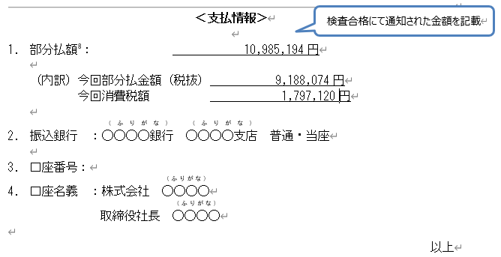
（参考）
契約金額（消費税込み） | 61,319,500 円
契約金額（消費税抜き） | 55,745,000 円
前払金額 | 24,520,000 円

注１）黄色ハイライトを入力して下さい。 注２）消費税は業務部分完了の金額に対して算出します。 注３）部分払請求書に記載する業務の対価は「部分完了に伴う業務の対価及び消費税額」となります（不課税契約は対象外）。 注４）部分払請求書（支払情報）に記載する部分払額は「部分払金額+消費税額の合計」となります。 注５）「旅費（航空賃）」、「旅費（その他）」、「一般業務費」、「機材費」、及び「再委託費」以外の直接経費を「契約金相当額」として計上する場合は、その内訳を記述（又は別添）してください。また、計上に当たっては、事前に監督職員の了解をとってください。
【参考】 調達情報ウェブサイト＞調達ガイドライン、様式＞コンサルタント等契約 関連ガイドライン／個別制度の解説＞コンサルタント等契約における支払の請求について
https://www.jica.go.jp/announce/manual/guideline/consultant/payment.html

